2020_06_data
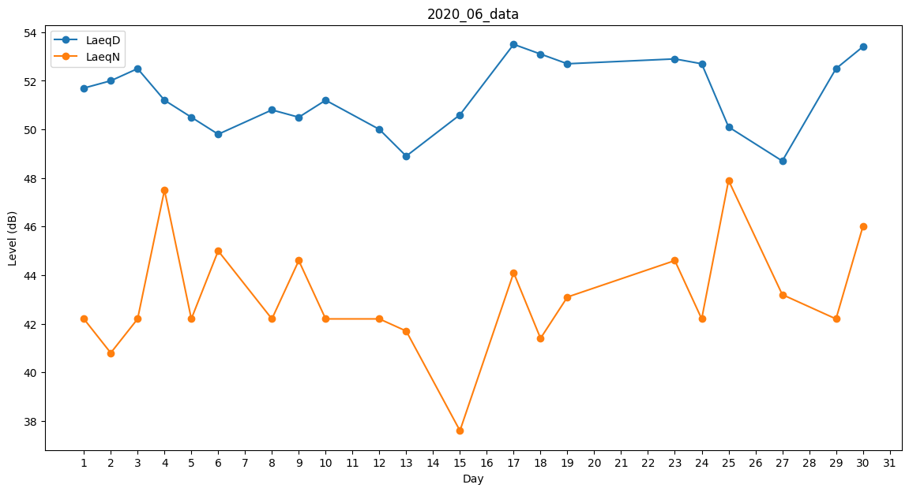
Day | LaeqD | LaeqN
1 | 51.7 | 42.2
2 | 52 | 40.8
3 | 52.5 | 42.2
4 | 51.2 | 47.5
5 | 50.5 | 42.2
6 | 49.8 | 45
7 | 49 | 0
8 | 50.8 | 42.2
9 | 50.5 | 44.6
10 | 51.2 | 42.2
11 | 52.5 | 0
12 | 50 | 42.2
13 | 48.9 | 41.7
14 | 48.9 | 0
15 | 50.6 | 37.6
16 | 52.2 | 0
17 | 53.5 | 44.1
18 | 53.1 | 41.4
19 | 52.7 | 43.1
20 | 51.8 | 0
21 | 50.6 | 0
22 | 53.4 | 0
23 | 52.9 | 44.6
24 | 52.7 | 42.2
25 | 50.1 | 47.9
26 | 50.4 | 0
27 | 48.7 | 43.2
28 | 51.1 | 0
29 | 52.5 | 42.2
30 | 53.4 | 46

